상품제안서
오리진 모기잡는 고양이 모기퇴치기 | 상품코드: F27571

 |  |  |  |  |  |  | 02-412-0044 | www.easy1.co.kr
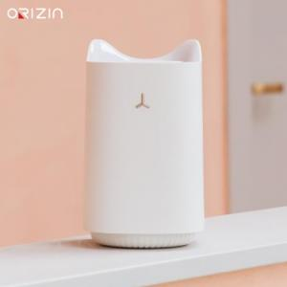

【상세/제작정보】

【인쇄/포장옵션】 | 실크, 레이저 / 포장불가능

【공급단가】 | 수량 | 20~ | 50~ | 100~ | 300~ | 500~
*VAT별도 | 단가 | 10,920원 | 10,730원 | 10,460원 | 10,280원 | 10,010원

【상품 URL】 | https://dev.easy1.co.kr:443/src/goods_detail.php?gdno=27571

